Anwendungshinweise
Regierungspräsidium Kassel

Hinweise zur Anfertigung des Elektrobefischungsprotokolls

Das Elektrobefischungs-Fangprotokoll steht in drei verschiedenen Varianten zum Herunterladen zur Verfügung:
1. als pdf-Datei zum Ausdrucken des Blankoformulars und Ausfüllen von Hand;
2. als EXCEL-Datei zum Ausfüllen am PC, die Auswahlliste zu den Fischarten ist nach wissenschaftlichen Artnamen sortiert;
3. als EXCEL-Datei zum Ausfüllen am PC, die Auswahlliste zu den Fischarten ist nach deutschen Artnamen sortiert.
In dieser Datei ist eine Liste der Fischarten mit alphabetischer Sortierung der deutschen Namen hinterlegt. Die Nomenklatur folgt der Roten Liste der Fische und Rundmäuler Hessens (Hrsg.: HMUKLV 2014).
Auf Seite 1 des Fangprotokolls sind hinter den allgemeinen Angaben zu Befischungsort, Datum etc. die gefangenen Arten einzutragen. Dazu ist für jede Art die hinterlegte Dropdown-Liste zu verwenden. Bei mehr als 14 gefangenen Arten muss ein zweiter Fangprotokollbogen hinzugefügt werden. Durch hinterlegte Formeln wird zu jeder Art der deutsche Name rechts neben dem wissenschaftlichen Namen angezeigt. Alle ausgewählten Namen werden durch hinterlegte Formeln automatisch auf die Seite 2 des Fangprotokolls übernommen.
Auswahl der Arten (deutscher Name) aus der hinterlegten alphabetisch sortierten Dropdown-Liste
Der wissenschaftliche Name wird nach Auswahl des deutschen Namens durch eine hinterlegte Formel automatisch ergänzt

Auf Seite 2 ist zu den bereits verzeichneten Arten die Häufigkeit der gefangenen Individuen in den Größenklassen anzugeben. Bei gefangenen Individuen größer als 50 cm ist die Größenklasse in der linken Spalte zu ergänzen. In der letzten Zeile werden die Häufigkeiten bei jeder Art summiert.
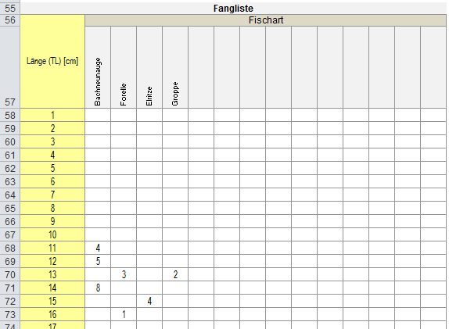

Zum Schutz vor unbeabsichtigtem Löschen oder Überschreiben von Text oder Formeln ist das Tabellenblatt "Fangprotokoll" geschützt mit Ausnahme der Bereiche, in welchen Eintragungen vorzunehmen sind. Der Schutz kann bei Bedarf aufgehoben werden (ohne Kennwort).

